关系图
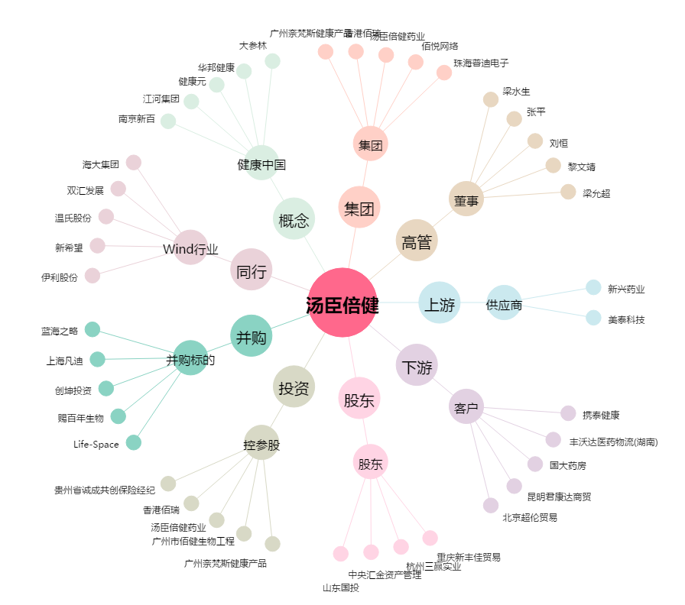
汤臣倍健[300146.SZ] - 关系概览图

